상품제안서
어린이 지구사랑선물세트 1-2호 | 상품코드: S24532

 |  |  |  |  |  |  | 02-713-8555 | www.synergygift.co.kr
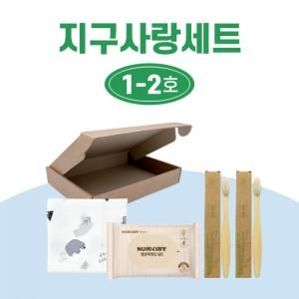

【상세/제작정보】 | <p>*재고상황에 따라 제품의 브랜드가 변경될 수 있습니다.</p>

【인쇄/포장옵션】 | 스티커 / 포장불가능

【공급단가】 | 수량 | 100~ | 300~ | 500~ | 1,000~ | 3,000~
*VAT별도 | 단가 | 5,000원 | 4,880원 | 4,680원 | 4,560원 | 4,440원

【상품 URL】 | https://www.synergygift.co.kr:443/src/goods_detail.php?gdno=24532

